Solicitud gráfica
 | Área: | Matemáticas |  |  | Fecha:
 | Grado: | 8 |  |  | 2015-12-05
 | Título del tema: | Las inecuaciones |  |  | ¿Cuaderno de estudio o recurso? | Recurso
 | Editor: |  |  |  | Motor del recurso | M101

 | Código guión o recurso: | MA_08_06_REC250 | ← Para determinar este código, visite la hoja de Ayuda
 |  |  |  |  | ESPECIFICACIÓN DE ARCHIVOS A ENTREGAR
Núm. | Archivo Shutterstock o ruta en web | Imagen para: | Tipo | Ubicación de la imagen en el recurso M101 | Nombre imagen SMALL | Tamaño imagen SMALL | Nombre imagen ZOOM | Tamaño imagen ZOOM | Descripción | Observaciones
IMG01 | ver observaciones | Recurso M101 | Ilustración | Contenido | MA_08_06_REC250_IMG01n.png | 286 x 286 px | MA_08_06_REC250_IMG01a.png | 500 x 500 px | Pregunta 2. Inecuación
IMG02 | ver observaciones | Recurso M101 | Ilustración | Contenido | MA_08_06_REC250_IMG02n.png | 286 x 286 px | MA_08_06_REC250_IMG02a.png | 500 x 500 px | Pregunta 3, inecuación racional. | 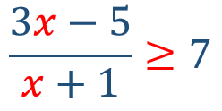
IMG03 | ver observaciones | Recurso M101 | Ilustración | Contenido | MA_08_06_REC250_IMG03n.png | 286 x 286 px | MA_08_06_REC250_IMG03a.png | 500 x 500 px | Pregunta cinco. Intervalo, los números no deben estar en cursiva.
IMG04 | ver observaciones | Recurso M101 | Ilustración | Contenido | MA_08_06_REC250_IMG04n.png | 286 x 286 px | MA_08_06_REC250_IMG04a.png | 500 x 500 px | Pregunta seis. Perímetro, los números no deben estar en cursiva, el signo menos debe ser un poco más lafgo del que se indica en las observaciones | 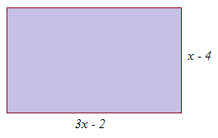
IMG05 | ver observaciones | Recurso M101 | Ilustración | Contenido | MA_08_06_REC250_IMG05n.png | 286 x 286 px | MA_08_06_REC250_IMG05a.png | 500 x 500 px | Pregunta siete. Indica el error | 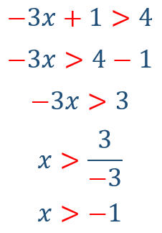
IMG06 | ver observaciones | Recurso M101 | Ilustración | Contenido | MA_08_06_REC250_IMG06n.png | 286 x 286 px | MA_08_06_REC250_IMG06a.png | 500 x 500 px | Pregunta ocho, solucionar desigualdad
IMG07 | ver observaciones | Recurso M101 | Ilustración | Contenido | MA_08_06_REC250_IMG07n.png | 286 x 286 px | MA_08_06_REC250_IMG07a.png | 500 x 500 px | Pregunta nueve, escribe una desigualdad que tenga el mismo conjunto solución que

